FreeRTOS 任务调度 任务创建
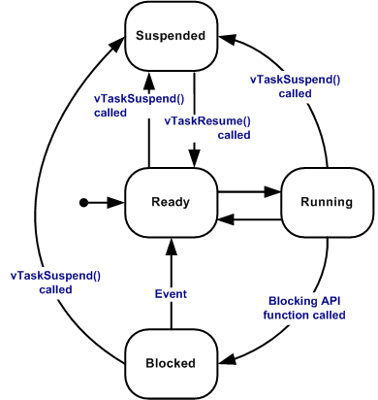
序号 |  | 描述 参见：https://blog.csdn.net/qq_18150497/article/details/52802622
1 | 简述 | FreeRTOS 的任务调度在 Source/include/task.c 中实现，包含了任务的创建、切换、挂起、延时和删除等所有功能
2 | 任务状态 | * Running 运行状态， 当前正在执行，占有处理器的任务 * Ready 就绪状态，准备被运行的任务，没有被挂起和阻塞，但不是当前正在执行的任务，等待更高优先级任务或者同等级任务时间片结束释放处理器 * Blocked 阻塞状态，任务在等待一个事件而进入阻塞状态，比如延时、获取信号量等 * Suspended 挂起状态，任务由于调用 vTaskSuspend() 而被挂起不能被执行， 直到调用 xTaskResume() 重新恢复
3 | 数据结构 | 务调度离不开任务控制块（TCB）, 用于存储任务的状态信息、运行时环境等。 tskTaskControlBlock

